11
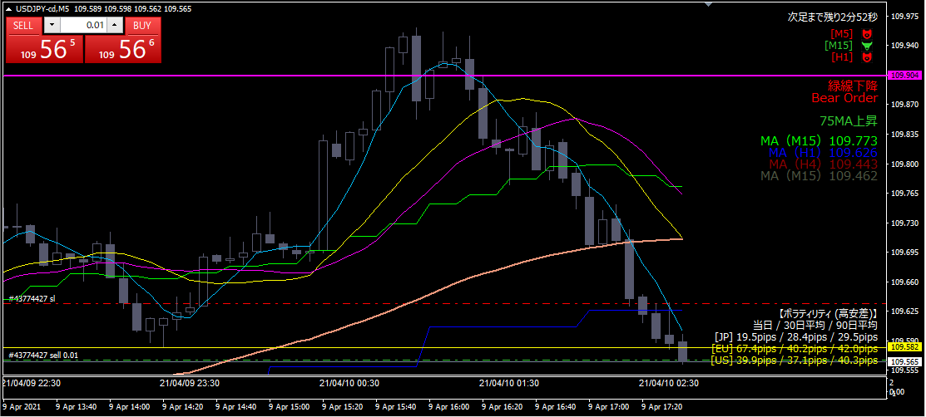

ショート

エントリー根拠
 | 直近の安値（黄色水平線）を割った

損切
 | １時間MA（青MA）を実体が超えたら

利確
 | 下図参照
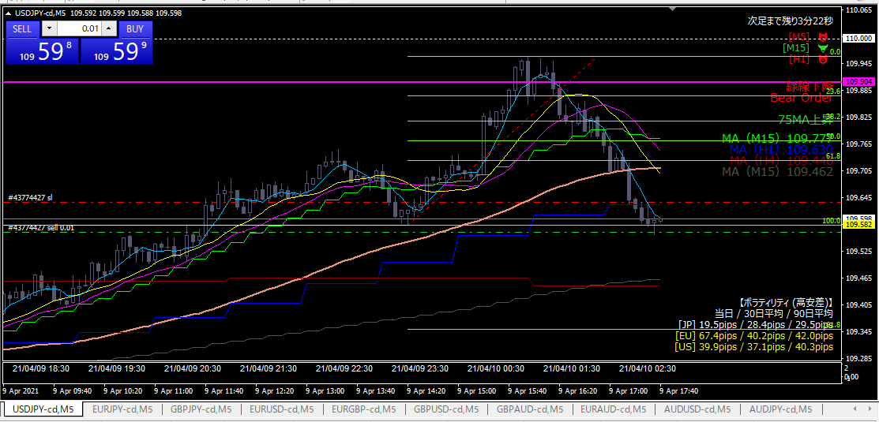

第一目標

第二目標

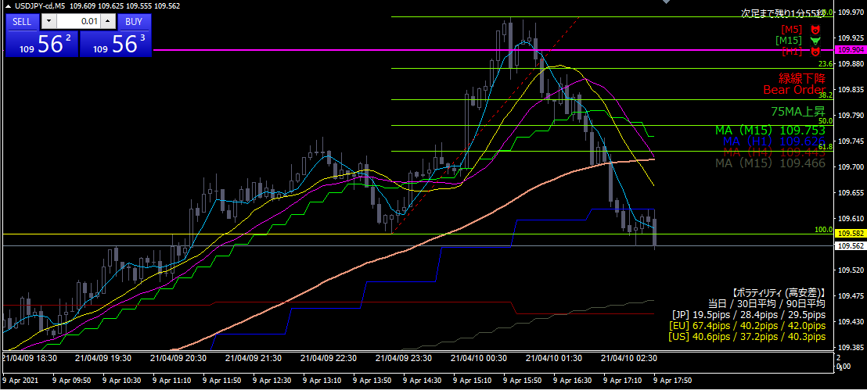

微利益利確

利確根拠
 | 価格が全然動かないので、ほとんど建値撤退

10
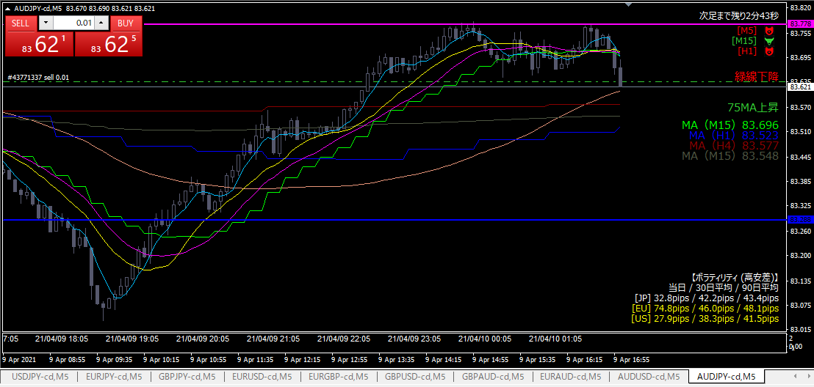

ショート

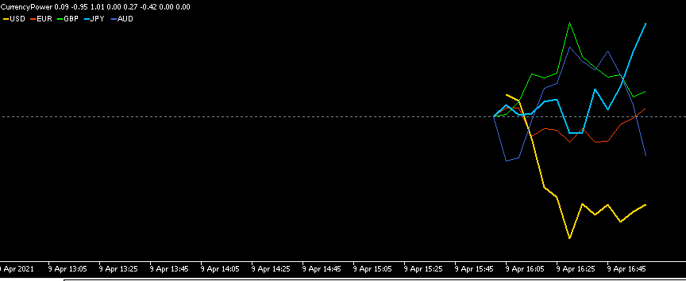

エントリー根拠
 | 円が強く、オージーが弱い
 | 青色水平線を割った

損切
 | 青色水平線を実体が超えたら

利確
 | 目標が見当たらないため、トレイリングストップ

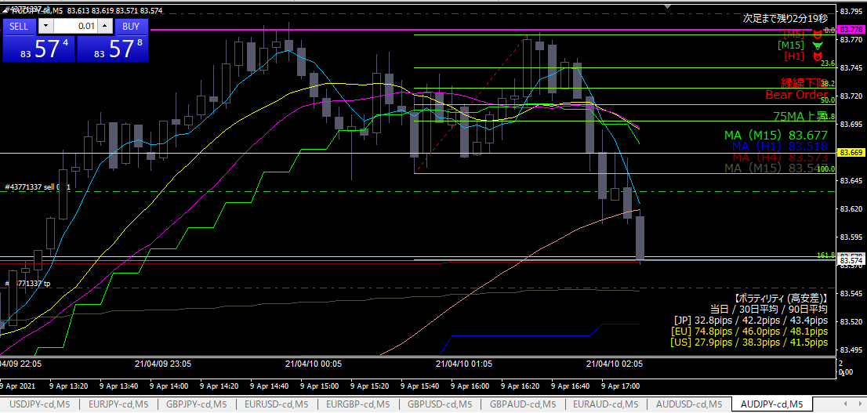

利確

利確根拠
 | フィボナッチと4時間MAがピッタリあったので、そこで利確

↓その後
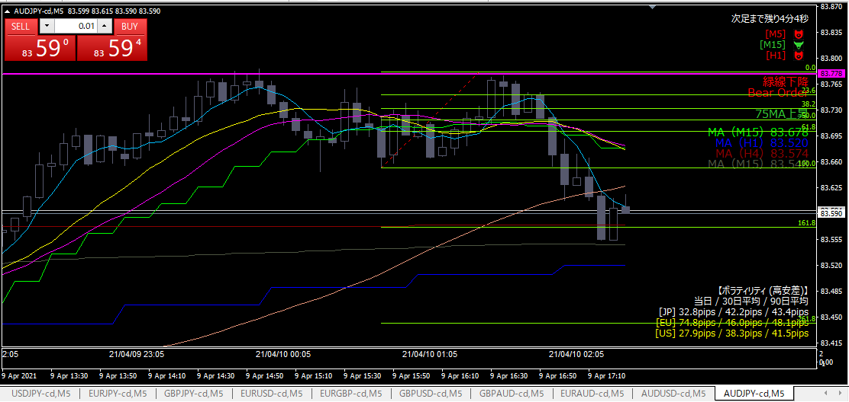

フィボナッチと4時間足MAで反転している→不思議なこともあるもんだ

09
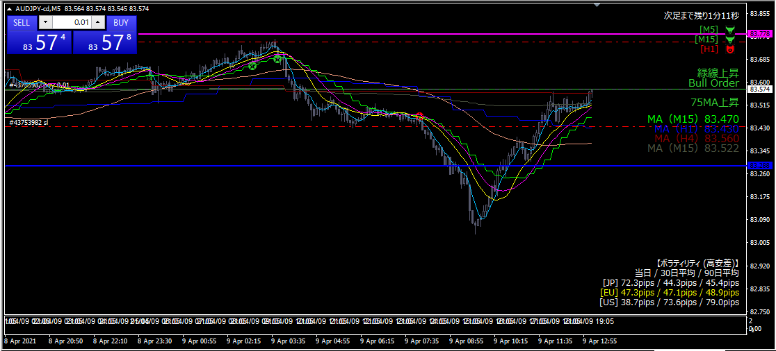

ロング

エントリー根拠
 | 上昇トレンド
 | 直近１時間の高値を超えた→その他の抵抗線が下支えになると判断
 | オージーテクニカルが効いている

損切
 | 直近１時間の安値を下回ったら

利確
 | 前日高値

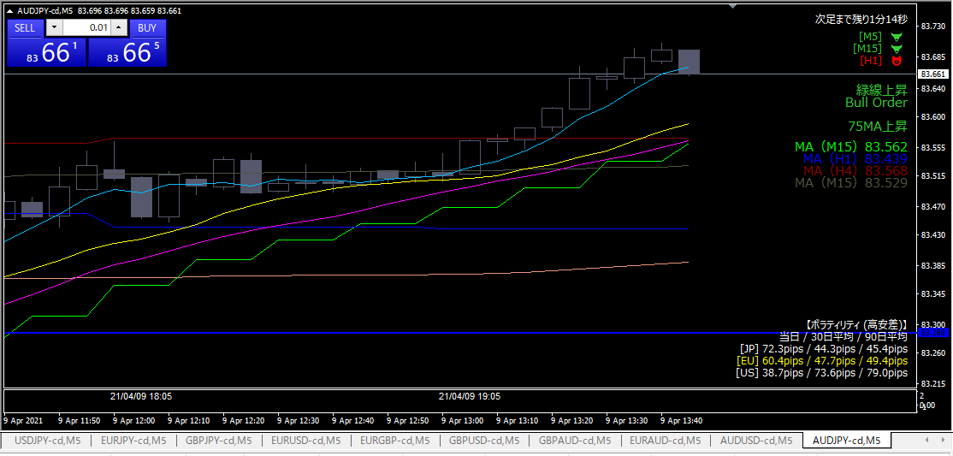

利確

利確根拠
 | 水色MAにタッチ
 | ここで利確すると今日の分をプラ転できると考えてしまったため

08
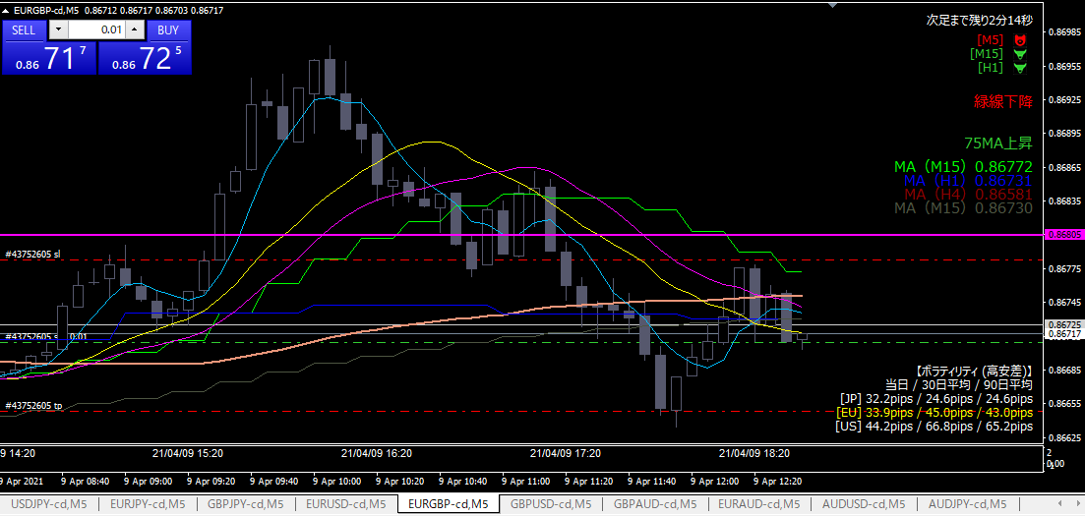

ショート

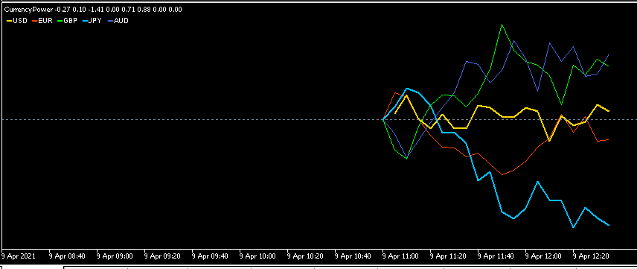

ショート根拠
 | 下落トレンド
 | 直近、ユーロが下げ、ポンドが上げている

損切
 | 直近高値を超えたら

利確
 | 直近安値

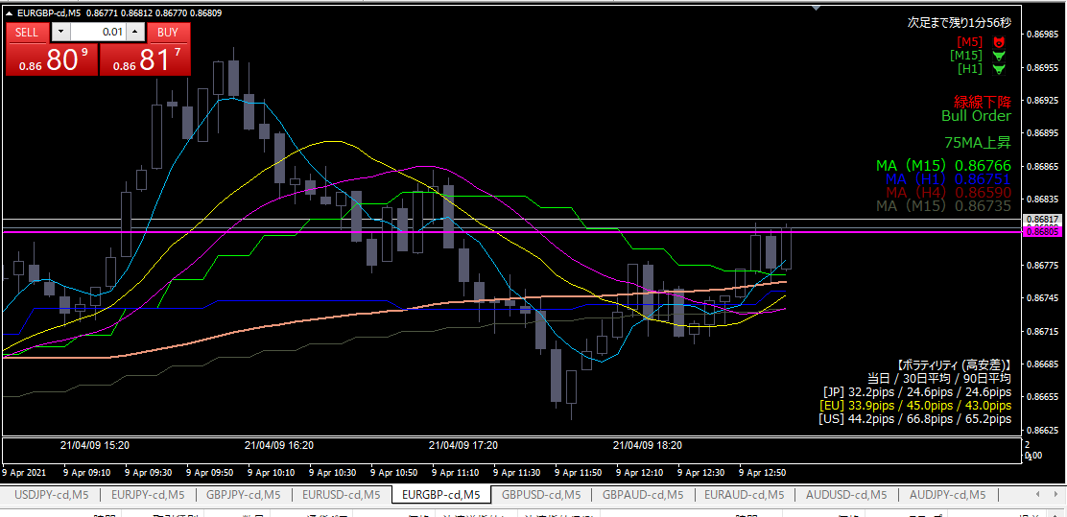

損切

損切根拠
 | 当初の損切予定のラインにヒットした

07
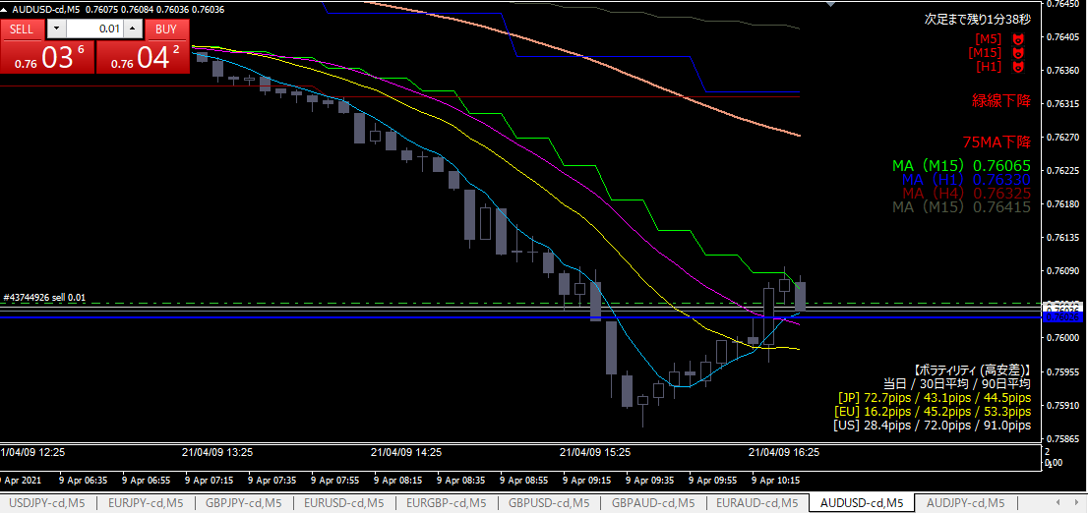
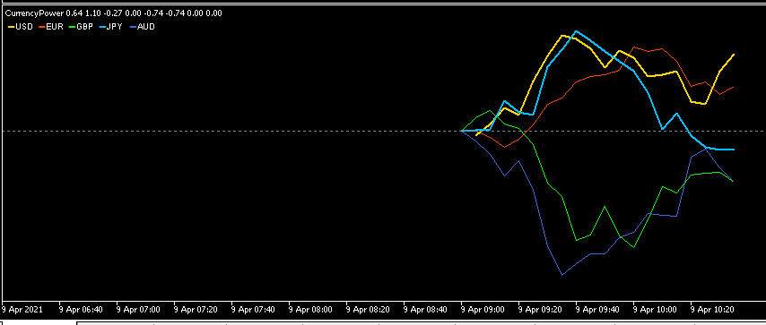

ショート

エントリー根拠
 | 水色水平線が抵抗になると判断。
 | 15分MAの戻りタッチで押し目と判断。

損切
 | 水色水平線を超えたら

利確
 | 直近安値（ピンク水平線）

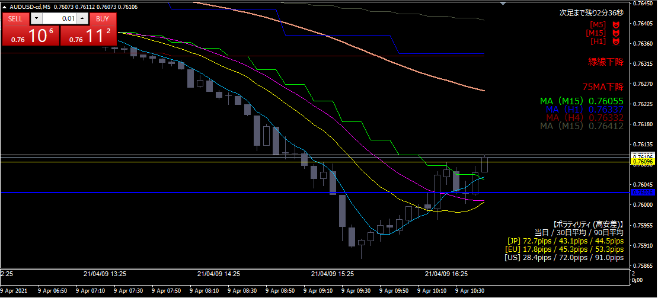

損切

損切根拠
 | エントリー時の予定通り

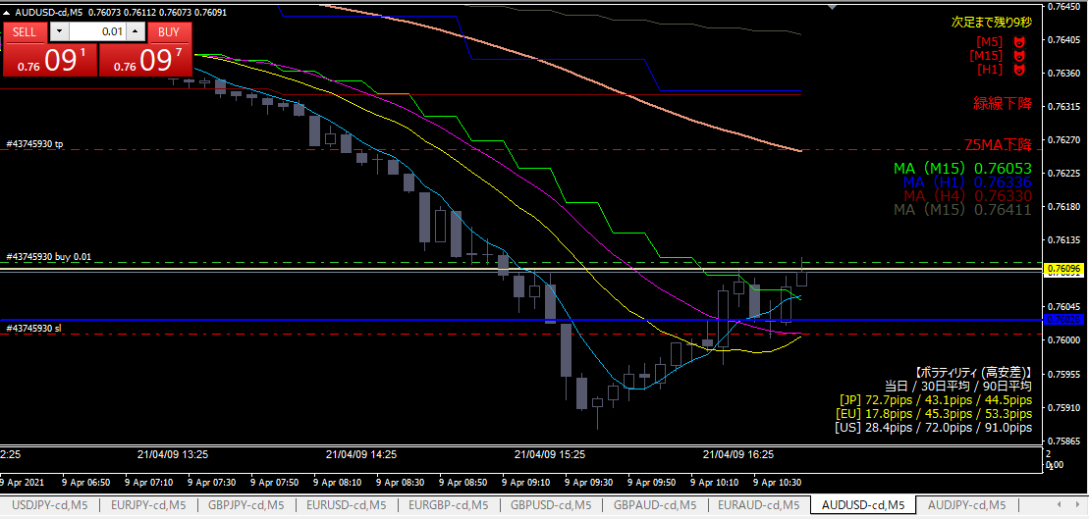

ドテンロング

エントリー根拠
 | オージーテクニカル発動
 | ローソク足がN字を形成し、直近高値を抜いたため、上昇トレンドに入ったと判断

損切
 | 前日安値を下回ったら

利確
 | とりあえず75MA

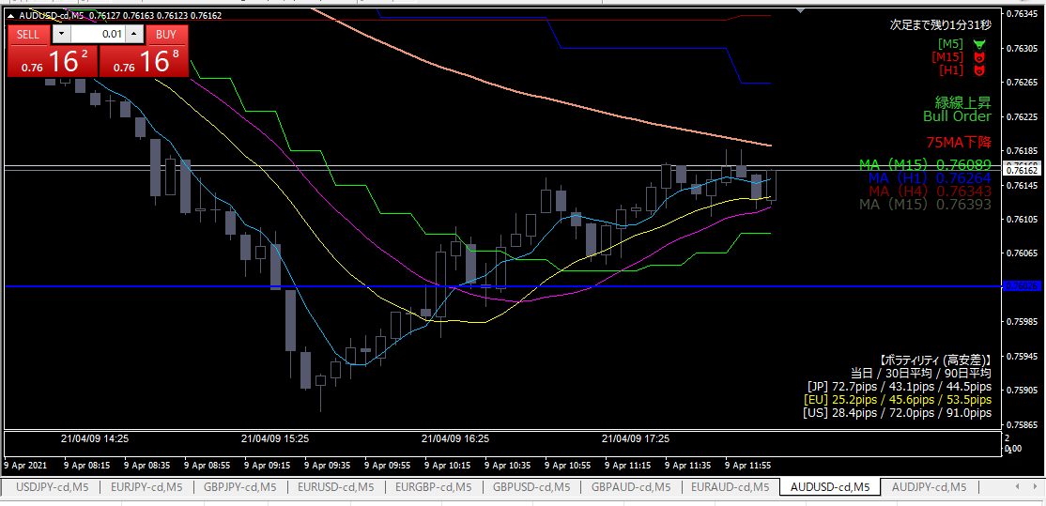

利確

利確根拠
 | トレイリングストップにヒットした

06
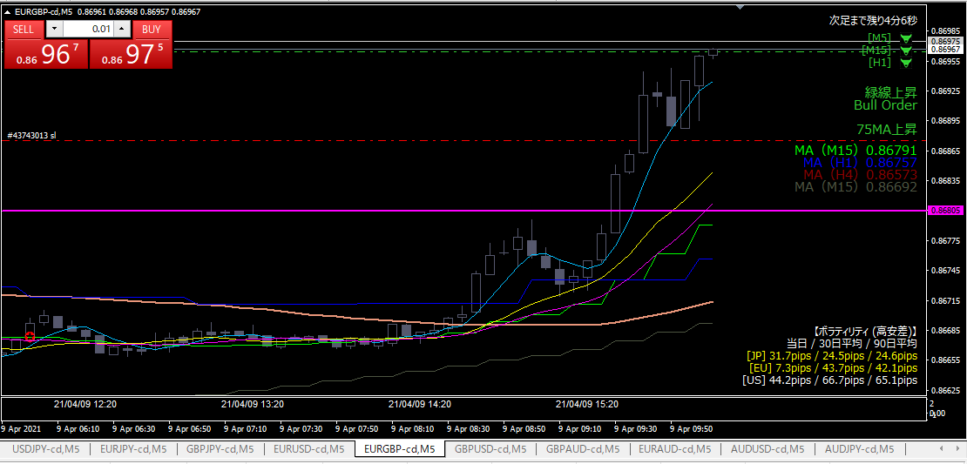
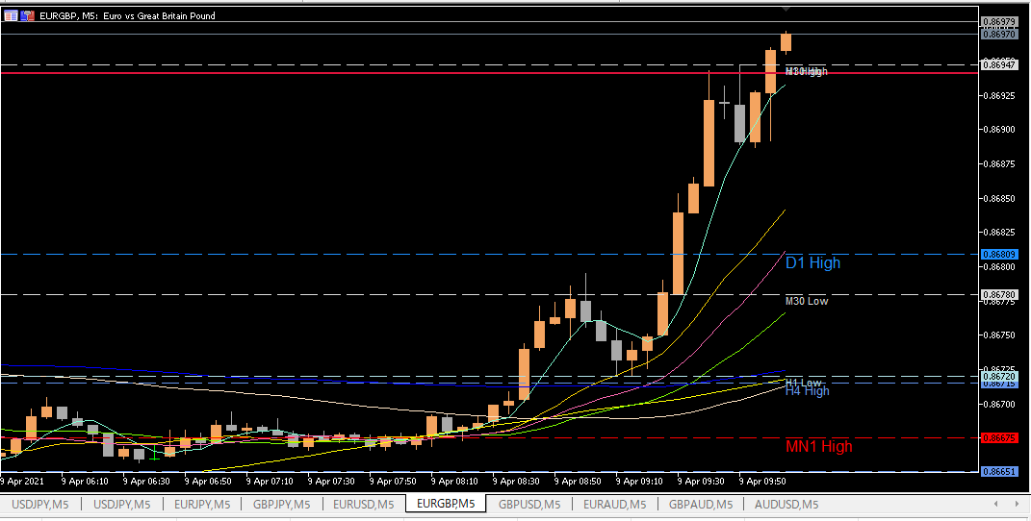
ロング

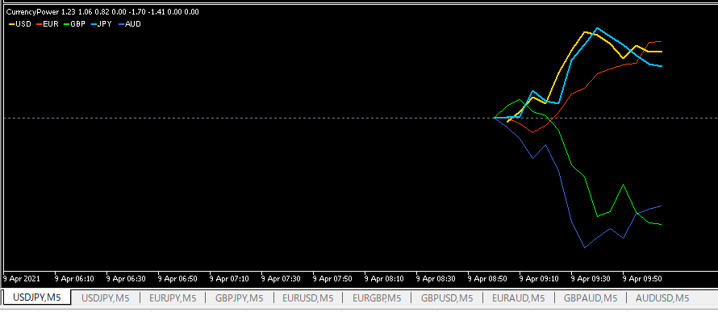

エントリー根拠
 | ユーロ上昇、ポンド下落のため
 | （右図参照）価格の節目とピボットが重なっているラインをブレイクしたため

損切
 | 直近安値（赤点線）。本当は前日高値（ピンク水平線）にしたかったが、価格が離れていてリスクが許容できなかった。

利確
 | 昨日の高値を抜いているため、目標となる抵抗線が存在しない。そのため、トレイリングストップとする。

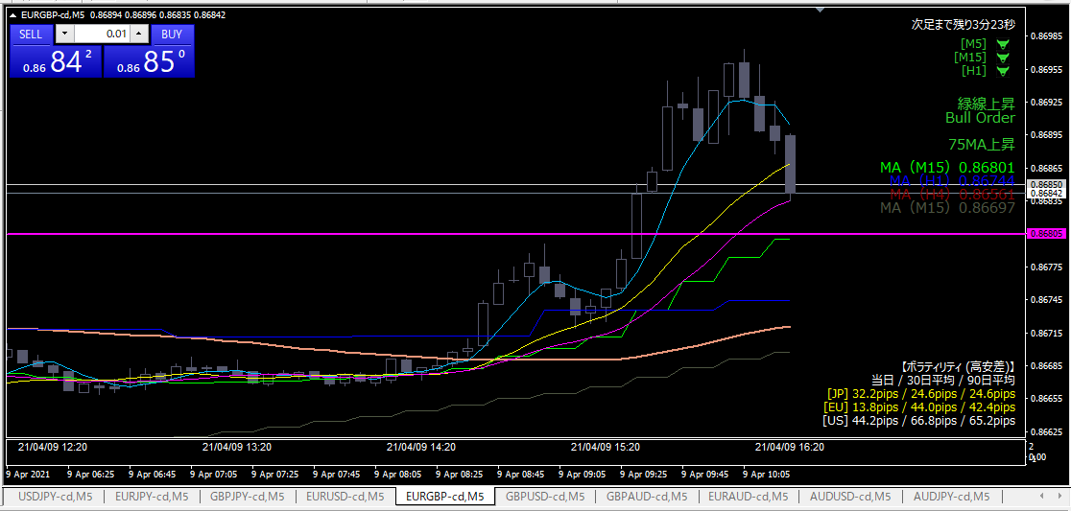

損切

損切
 | エントリー時に入れていた指値にひっかかった

反省点
 | 本当は損切ラインを前日高値にしたかったがリスクが高すぎて断念。
 | もっと早くエントリーすべきだった。もしくはエントリーは諦めるべきだった。

05
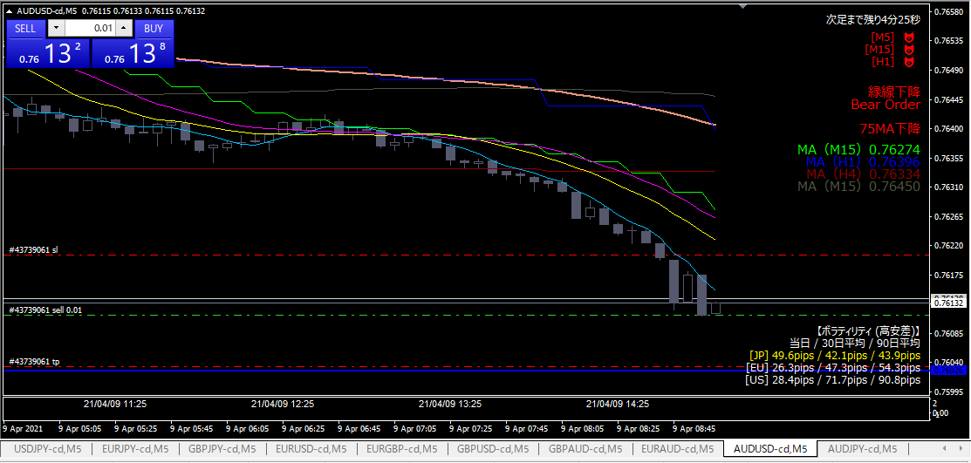

ショート



エントリー根拠
 | ドル最強、オージー最弱
 | オージーテクニカル発生中

損切／利確
 | 上図赤点線参照。利確（前日最安値）

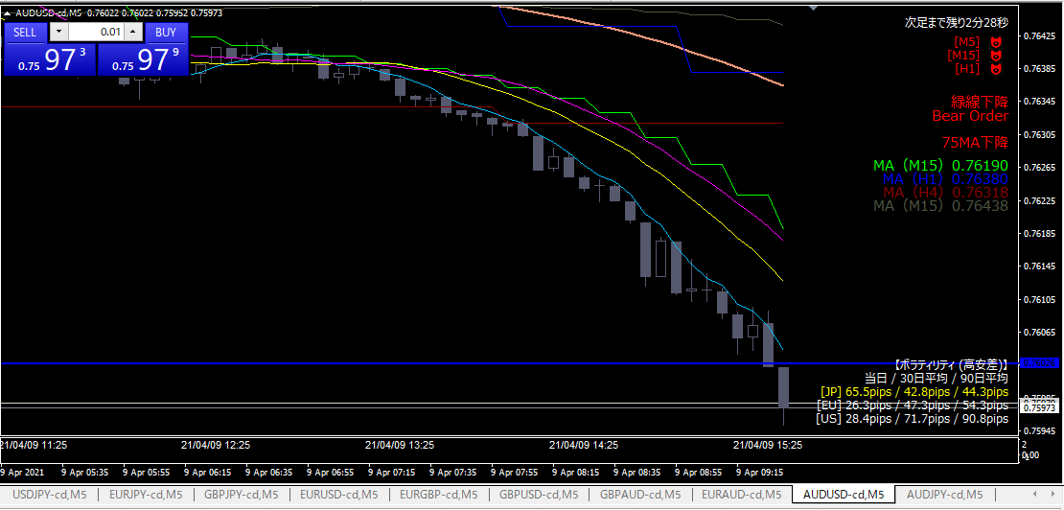

利確

利確根拠
 | 目標価格に指値をしていたため、自動決済された。

04
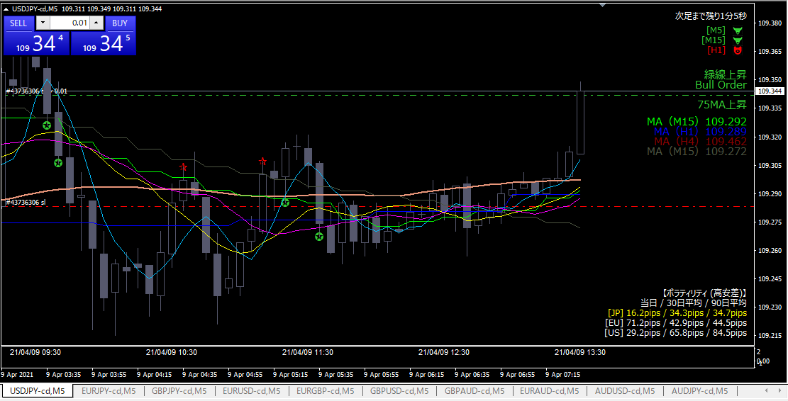

ロング

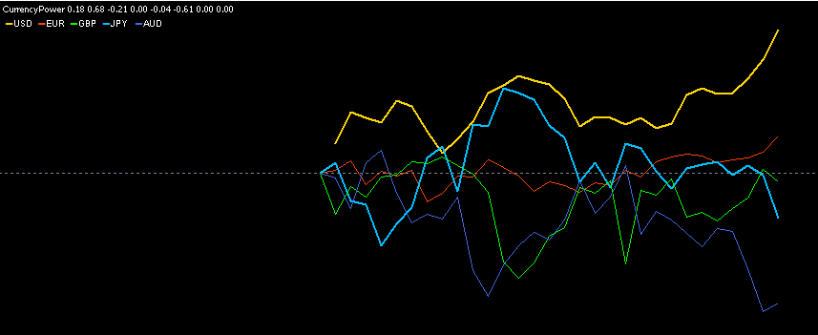

エントリー根拠
 | ドル最強、円とオージーが弱い→ドル円を選択

損切
 | 直近３０分の最安値（赤点線）を割ったら

利確
 | 直近前々回の高値

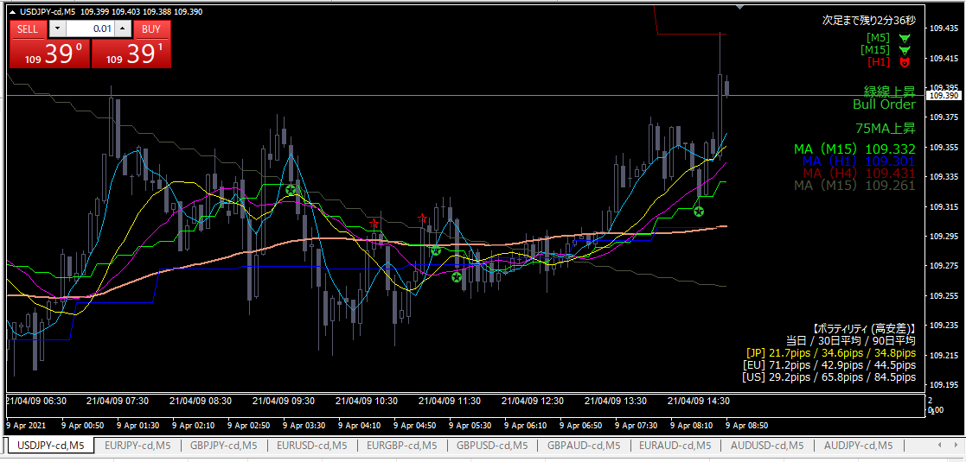
利確

利確根拠
 | 目標価格に指値をしていたのが決済された。

03
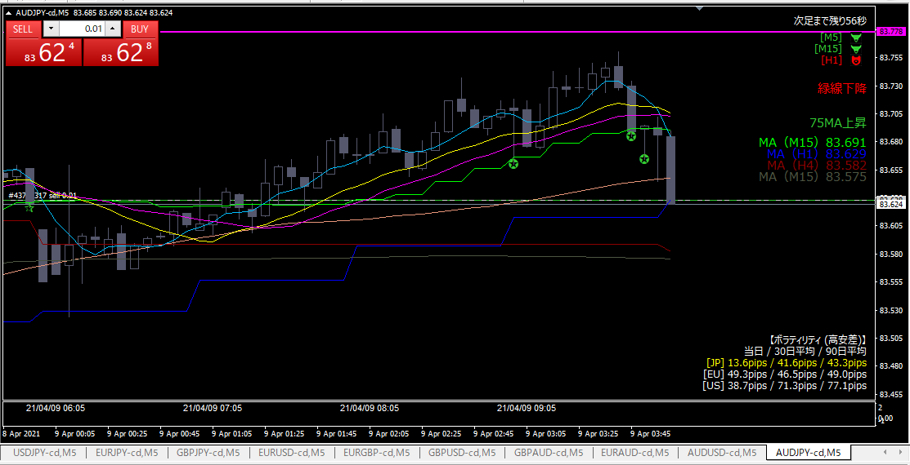

ショート

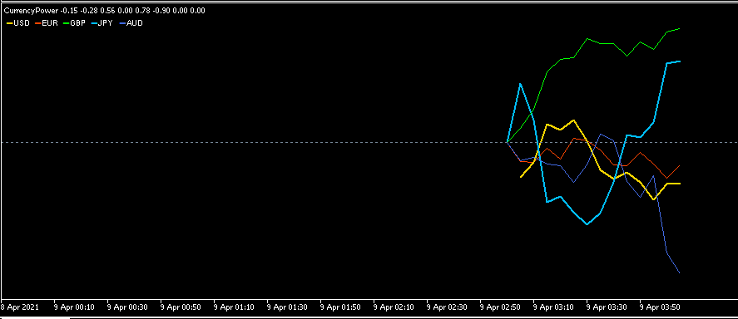

エントリー根拠
 | オージー円が極端に振れたため
 | オージーテクニカル発動

損切
 | 青色水平線を超えたら

利確
 | トレイリングストップで引っ張る

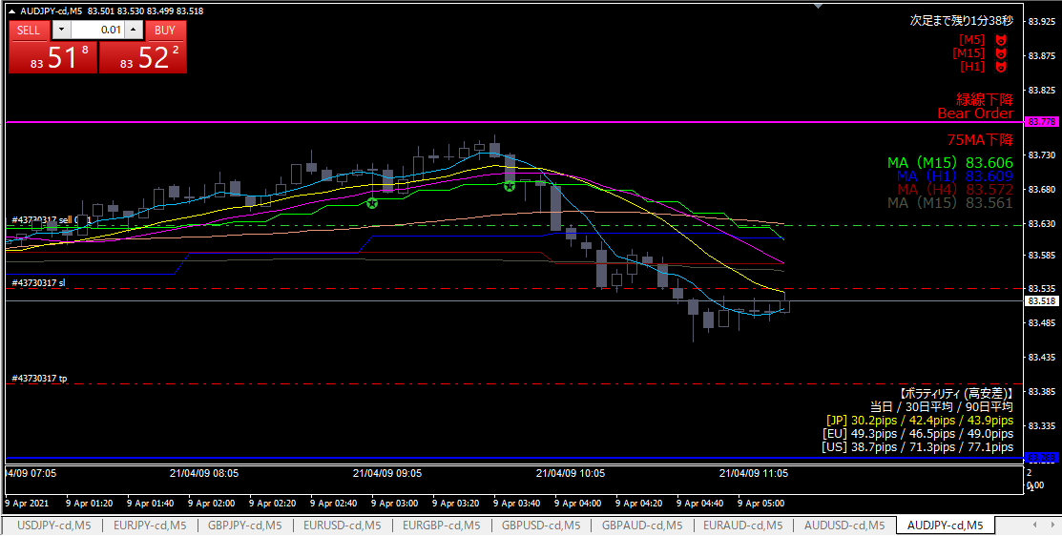

利確

利確根拠
 | トレイリングストップに引っかかったため

02
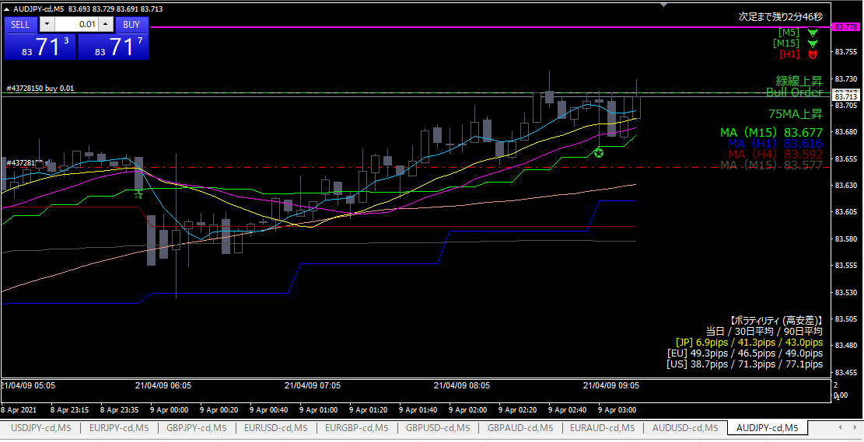

ロング

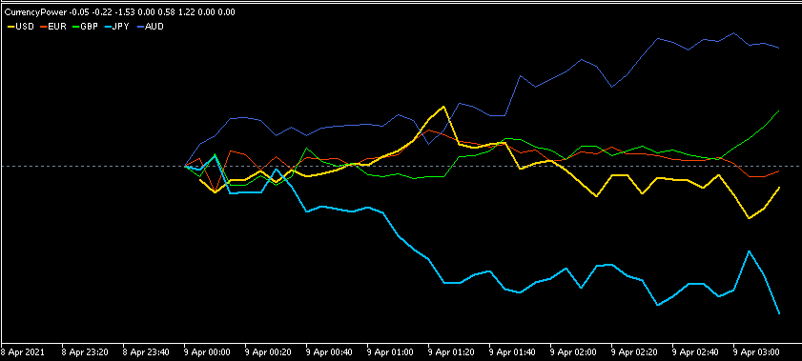
 |  | オージー横ばい、円弱い

エントリー根拠
 | 円が弱くなった。

損切
 | 直近１時間安値を下回ったら。（赤水平点線）

利確
 | 前日高値（ピンク水平線）

反省点
 | エントリー時、オージーは横ばい。ロング側はポンドがドルにすべきだった。

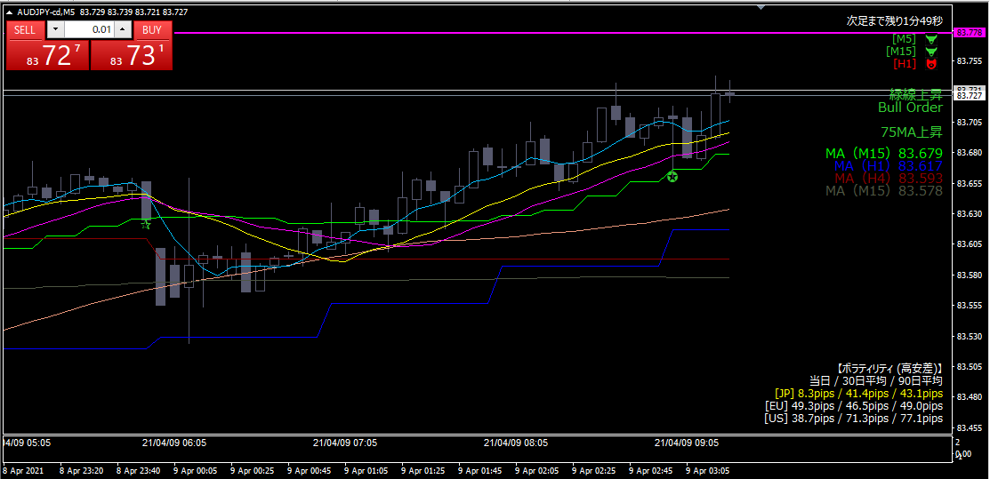
利確

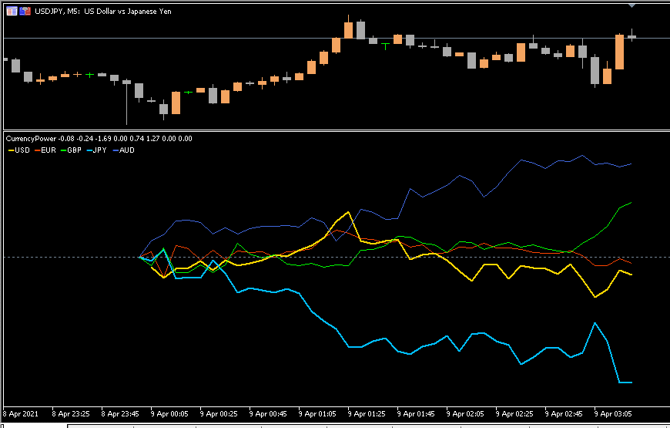

利確根拠
 | 円安一服感あり。オージーは横ばいのまま。

01
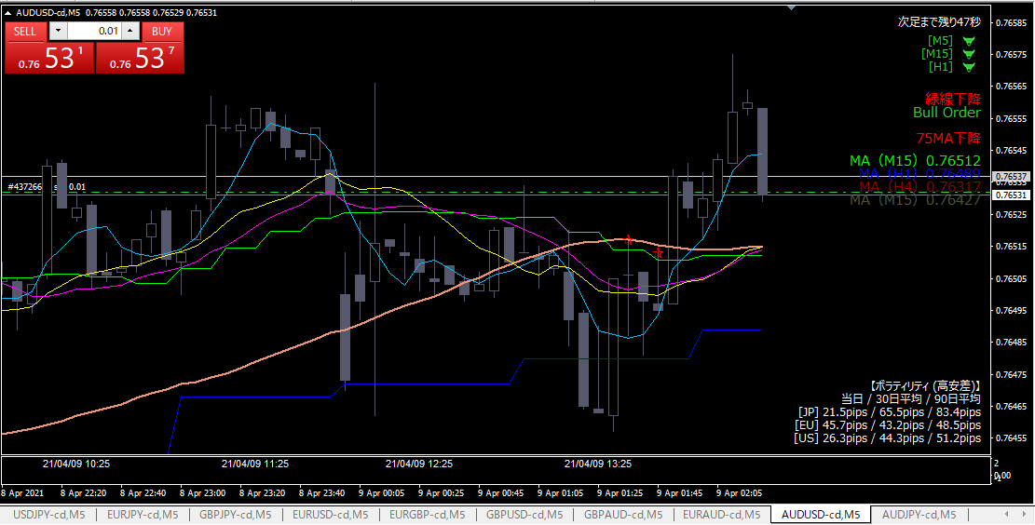
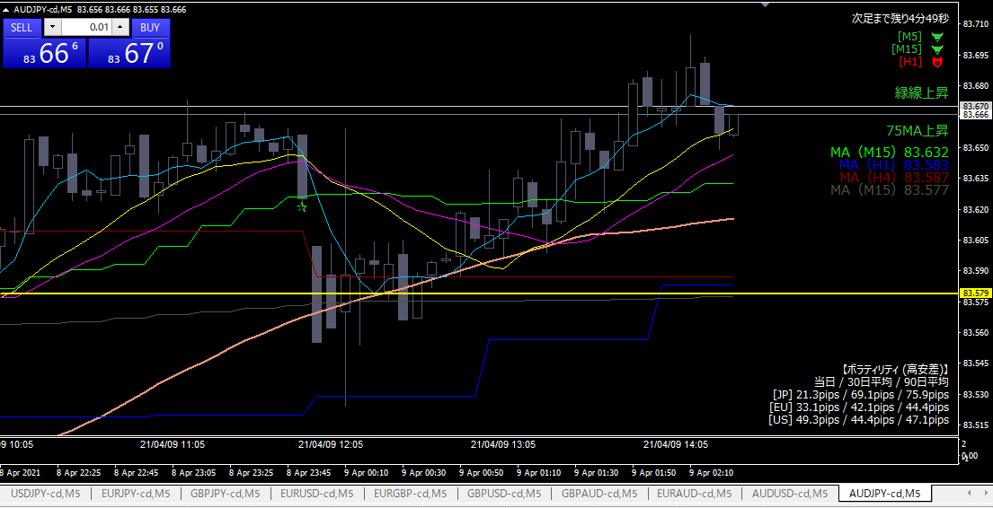

ショート

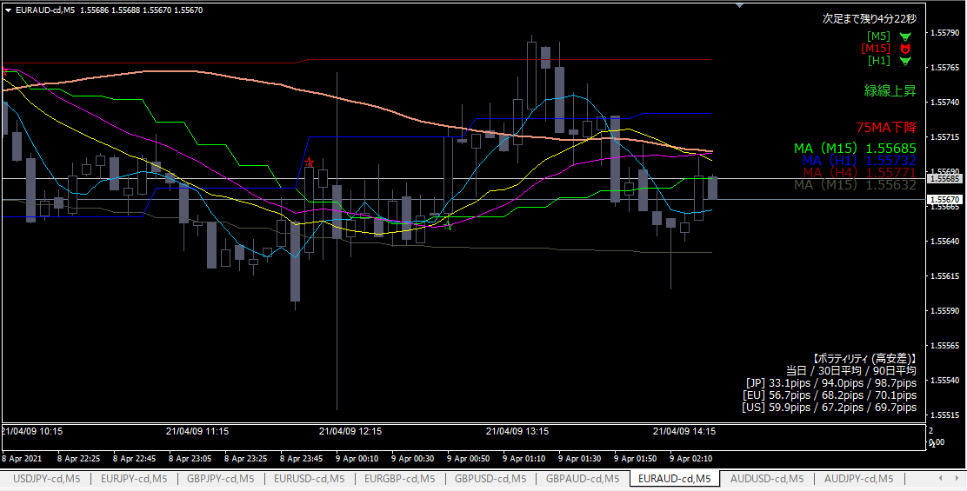
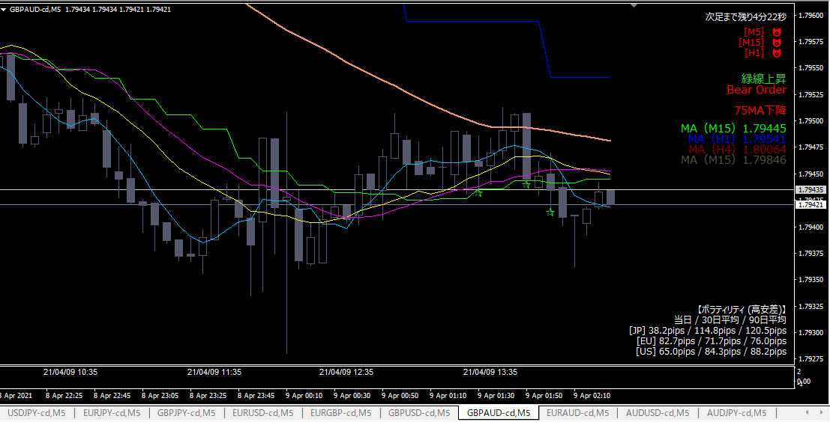

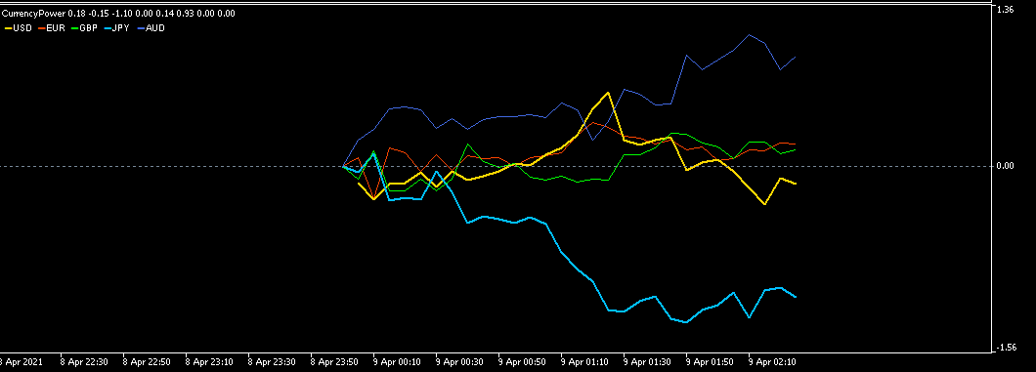

エントリー根拠
 | オージーテクニカル
 | オージーが下がり始め、ドルが強くなり始めた

損切
 | 直近高値を超えたら

利確
 | １時間MAタッチ

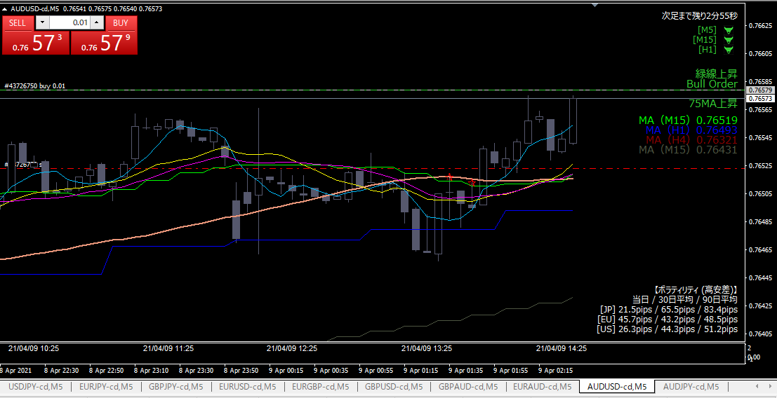

損切＆ドテン

エントリー根拠
 | ショートしたところはただの押し目だったと判断。
 | １つ前のエントリーは売るところではなく、買うところだった。

損切
 | 直近安値を下回ったら

利確
 | 前日高値

反省点
 | リスクリワードが悪い

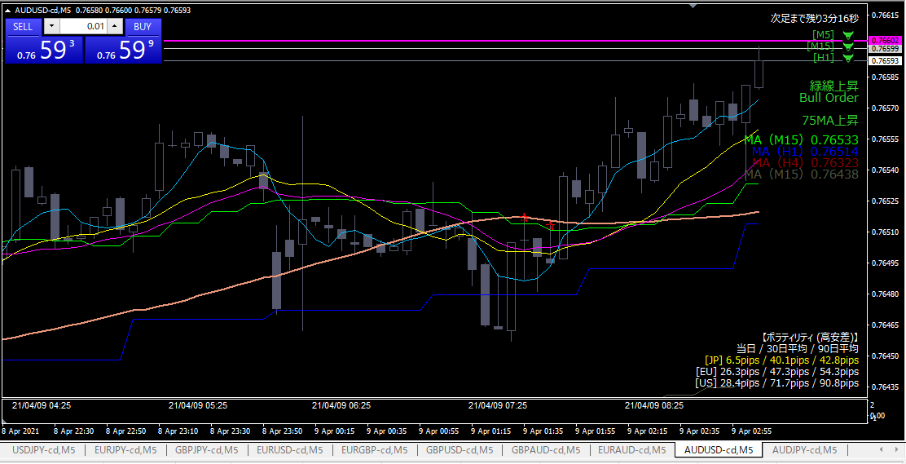
利確

利確根拠
 | 前日高値に跳ね返されたかもと思った。

反省点
 | チキンすぎ。利確早すぎ。

